Задание 1 Максим
Фамилия - Максим | Комментарий
1. Почему практики тест-дизайна нельзя применять сразу после получения требований?
Потому что сначала надо провести тест анализ, пройти этапы тест-анализа (1. Анализ требований 2. Декомпозиция 3. Поиск и уточнение неявных требваний 4. Визуализация 5. Повторные поиск и уточнение неявных требований 6. Приоритизация требований), а уж потом приступать к проектированию документации тест-дизайна. При изучении макетов и требований можно выявить серые зоны, получить представление о проекте, исключить ошибки в треованиях, могут возникнуть уточняющие вопросы к менеджеру, разработчику, дизайнеру и др. участникам проекта. Так проще и быстрее проектировать проверки.
2. В какой ситуации классы эквивалентности и граничные значения могут существовать по отдельности? Аргументируй свой ответ и приведи примеры.
Наверное граничные значения существовать не могут без классов эквивалентности, т.к. сначала выделяем класс эквивалентности (если представлен ввиде диапазона. Диапазон — интервал чисел с границами), а потом граничные значения. Т.е. граничные значения есть только у классов, которые представляют собой диапозон. ГЗ - первая и последняя точки класса эквивалентности. Например: пароль, надо ввести определенное количество символов. Возраст. Но если класс эквивалентности представленн ввиде набора значений, то у них граничных значений нет. Набор значений — множество значений, каждое прописано в требованиях. Например, в выпадающем списке на сайте можно выбрать один язык из трёх.
3. Что такое эквивалентность? Что такое класс эквивалентности?
Эквивалентность - равное соотношение значения, которое приложение обрабатывает одинаково. Например, в поле „Фамилия“ можно ввести от 2 до 15 символов. В тестирование эквивалентными значениями считаются значения, которые обрабатываются системой одинаково. Класс зквивалентности - разделение функционала или данных на определенные наборы, с которыми тестируемое приложение должно работать одинаково. Т.е. объединенные в группы значения, которые система обрабатывает одинаково. Самые распространенные классы эквивалентности: диапазон и набор. Например: приложение одинаково обработает значения от 2 до 15, значения от 0 до 1 или больше 16 оно обработает по-другому. Будет выдавать ошибку.
4. Можно ли исключить проверку в середине диапазона в пользу проверок на границах, входящих в диапазон? Аргументируй свой ответ.
Думаю можно исключить проверку в середине диапазона, т.к при проверках граничных значений, проводятся проверки внутри границ диапазона. Но если изначально провести проверку внутри диапазона и обнаружится баг, то дальше нет смысла проверять граничные значения, т.к. приложение работает не корректно. Если проводить проверку на границах класса эквивалентность, то данных проверок недостаточно, необходимо проверить значения внутри класса, т.к может выявиться ошибка.
5. Представь, что тебе нужно протестировать форму: у каждого поля есть валидатор. Результат работы формы зависит от комбинации данных в полях. Какие практики тест-дизайна следует применить и почему? Аргументируй свой ответ.
Следует применить следующие техники тест-дизайна: позитивное тестирование, негативное тестирование, граничные значения, классы эквивалентности, таблица принятия решений. Применяется техника граничных значений, чтобы протестировать в правильном ли диапозоне работает каждое из полей. Применяются классы эквивалентности, чтобы проверить как реагирует система на разные группы значений. Если поле состоит из набора значений, т.е диапазон выделить невозможно, то проверяем валидные и невалидные варианты ввода. Если форма состоит из нескольких полей, чтобы оптимизировать число проверок, следует применить таблицу принятия решений. Потому что данная техника существенно сократит количество проверок. Техника хороша тем, что можно исключить одинаковые пары. Данной техникой можно проверить как ведет себя форма, путем перебора валидных и невалидных значений полей ввода данных.
6. Какими способами можно оптимизировать количество проверок при работе с таблицами принятия решений? Аргументируй свой ответ.
Количество проверок при работе с таблицами принятия решений можно оптимизировать путем исключения зависимых параметров. Для этого можно нарисовать Mindmap или нарисовать блок-схему. Можно применить технику попарного тестирования, когда количество комбинаций в таблице слишком много, тогда тестируются только уникальные пары вариантов. Например, берем два столбца и в них выбираем не повторяющиеся комбимации, затем добавляем третий столбец и тоже комбинируем так, что и с первым и со вторым столбцами значения третьего столбца были уникальны. Можно облегчить задачу и применить любой программный продукт, который посчитает комбинации, например PICT или Pairwise. Сушествует правило что, если пара вариантов вызовет ошибку в комбинации с другими параметрами, с большой вероятностью та же пара вариантов вызовет ошибку в любой другой комбинации. Таким образом, возможно исключить часть проверок без потери качества тестирования и сэкономить время и ресурсы при тестировании.
7. Опиши, чем чек-лист отличается от тест-кейсов. Приведи примеры, где применяют и то, и другое.
Чек-лист - краткое описание проверок. Один пункт - одна проверка. Например: Выбрать станцию «Куда» из маршрутной панели. Чек-лист - список элементов системы, которые нужно проверить. Каждый пункт чек-листа обязательно содержит элемент. Чек-лист удобнее составлять по mindmap. Единого шаблона для чек-листов нет: всё зависит от задачи и формата, принятого в компании.Тест-кейс — это детальное пошаговое описание проверки. Оно показывает определённый путь программы или сценарий проверки. Это проверка одного элемента. В тест-кейсе прописываются шаги для достижения ожидаемого результата, т.е. в тест-кейсе подробно описано, что делать, чтобы достичь ОР. Тест-кейс обязательно содержит сценарий тестирования, в отличии от чек-листа. Тест-кейсу обязательно присваивается номер, указываются заголовок, шаги и ожидаемый результат. Также могут присутствовать дополнительные элементы: предусловие, окружение, цель и т.д. Например: id: t-1, Заголовок: Время движения собственного автомобиля в Яндекс.Маршрутах при времени начала движения - 18:01-22:00; Предусловие: Открыть сервис Яндекс.Маршруты; Шаги: 1. Ввести время начала поездки - 19:59, 2.Ввести адрес начальной точки - Комсомольский проспект, 18, 3. Ввести адрес конечной точки - Хамовнический Вал, 34, 4. Выбрать режим "Свой", 5. Выбрать вид транспорта "Собственный автомобиль"; ОР: Выстроится маршрут. Время в пути - 6 мин. Стоимость поездки - 46 руб. Чек-листы целесообразней применять на ранних стадиях, когда приложение быстро меняется, т.к. написание тест-кейсов дороже обходится и больше времени уходит на написание. Тест-кейсы нужно применять при тестировании стратегически важных или жизнено важных приложениях, в сложных системах или для начинающих тестировщиков.
8. Как правильно составить баг-репорт? Какие элементы баг-репорта — обязательные? Почему?
Баг-репорт по сути отчет об ошибке. Баг репорт обязательно должен состоять из уникального номера, заголовка, шагов, ФР и ОР, окружения и приоритет. Отчет об ошибке должен быть понятным для команды. Заголовок должен ясным, понятным, мысленно отвечать на вопросы что? где? когда? Баг-репорт не должен дублироваться, одна ошибка - один баг-репорт, отчет об ошибке должен быть кратким и понятным, не использовать грубые слова. Чтобы ошибка была быстрее идентифицирована можно приложить к отчету скриншот или скринкаст. В шагах прописывают только ключевые действия. Указывать окружение важно: ошибки могут появляться не везде — например, только на iOS или только в Google Chrome на планшете. Приоритет это степень влияния на систему — серьёзности или по скорости исправления ошибки (Блокирующий, критический, высокий, низкий, незначительный). Фактический результат (Actual result) — описывается поведение системы на момент обнаружения дефекта в ней. чаще всего, содержит краткое описание некорректного поведения(может совпадать с темой отчета о дефекте). Ожидаемый результат (Expected result) — описание того, как именно должна работать система в соответствии с документацией.
9. По каким правилам составляют заголовок баг-репорта? Что будет, если составить заголовок неправильно?
Заголовок должен быть прост в понимании, отвечать на вопросы: что произошло? где появилась ошибка? когда или при каких условиях найден дефек?, по возможности начинаться с глагола. Т.е. в заголовке нужно описать баг так чтобы можно было понять о чем идет речь, т.е. фактический результат, но в тоже время кратко. Заголовок баг-репорта исчерпывающе описывает проблему. Это экономит время коллег: они сразу понимают суть, не вникая в детали отчёта. Если заголовок составлен не правильно, программист или тот кто читает заголовок бедет тратить время на расшифровку, отнимать время на уточнения или программист отклонит ошибку, указав, что ошибка невоспроизводима.
10. Из чего состоит клиент-серверная архитектура приложения? Кратко опиши функциональность каждого элемента.
Клиент-сервисная архитектура - это когда обмен данными идет между клиентом (например персональный компьютер) и сервером, более мощном устройстве, способное обработать большой поток информации. Клиент и сервер работают по отдельности: клиент отвечает за взаимодействие с пользователем, сервер - за логические операции, вычисления и хранение данных, а интернет, или сеть - за связь клиента и сервера. Для просмотра нужной информации пользователь использует браузер. Элементы: Клиент - устройство или система, которая запрашивает нужную информацию у сервера. Клиент преобразует действия в запросы и отправляет на сервер. Сервер - система, которая обрабатывает полученный запрос от клиента и отправляет ответ. Обычно это мощный компьютер, он находится отдельно от клиентов. Например, серверы Яндекса размещены в специальных дата-центрах. Интернет - сеть, которая связывает между собой системы и обмениваются данными. Сервер может также обращаться к базам данных, которые хранят определенные данные, файловые ресурсы.
11. Опиши этапы обработки запроса после того, как в адресную строку браузера вводят URL: https://yandex.ru.
После ввода в адресную строку браузера URL, браузер отправляет запрос в систему доменных имен (DNS), чтобы узнать ip-адрес. Система доменных имен - это как телефонный справочник, где хранятся доменные имена и ip адреса. Все IP-адреса запомнить невозможно, поэтому создали DNS. Она преобразует доменное имя в IP-адрес. После того как браузер узнал ip адрес, он пытается установить соединение с сервером по специальному протоколу. После установления соединения, браузер отправляет запрос для отображения данных сайта. Сервер обработывает запрос, и после обработки и формирования ответа отправляет данные для отображения веб-страницы. В ответе может содержаться информация о кешировании, файлы cookie и др. необходимая информация. Браузер, после получения ответа, отображает веб-страницу.
12. Что такое кэш? Зачем он нужен? Какое правило нужно соблюдать при работе с кэшем в тестировании?
кэш - это данные, которые нужны для быстрого доступа к ранее посещаймому сайту, т.е. содержит информацию о раннее посещаймом сайте. Кэш нужен, чтобы при повторной загрузки страницы браузер брал данные сначала из кэша, тем самым съэкономится трафик и ускорится загрузка. Скорость обуславливается тем, что извлечение обработанных данных из кэша гораздо проще и занимает меньше времени, чем запрос из основного хранилища. Во время первого запроса все данные заносятся в кэш, при повторном запросе материалы берутся из кэша, когда кэш пуст или его информация устарела, то алгоритм перезапускается. При тестировании важно регулярно чистить кэш перед загрузкой веб страниц, тогда все данные загрузятся с сервера. Это поможет избежать проблем с вёрсткой страниц, т.к. при повторном тестировании может воспроизвестись ранее выявленный баг.
13. Ты знаешь, что есть протоколы HTTP и HTTPS. - Чем отличаются HTTP и HTTPS? В каких случаях не стоит пользоваться HTTP? - Из каких компонентов состоит HTTP запрос: за что отвечает каждый? - Какие HTTP-методы ты знаешь? За что они отвечают? Приведи примеры применения разных методов. - Что такое код HTTP-ответа? Какие коды бывают?
HTTP - протокол, который передаёт данные в незащищённом виде. HTTPS - протокол, который передает данные в зашифрованном виде. HTTP не стоит пользоваться, когда передаются персональные данные, личная информация, банковские транзакции, пароли, другие регистрационные данные и т.д. Т.е. передача любой информации, которую требуется передать в безопасном виде должны использовать защищенный протокол HTTPS. HTTP запрос состоит: стартовая строка, заголовок, тело сообщения. В стартовой строке содержится основная информация, Состоит из трех элементов: метод, путь и версия протокола. Заголовок - дополнительная информация от фронтенда бэкенду. В заголовках приходят кодировка, размер тела, данные о кешировании, и т.д. Тело - данные, которые передаёт фронтенд. Основные методы: GET (Запрашивает у бэкенда данные по определённому адресу), POST (Отправляет данные на бэкенд), PUT (изменяет данные на бэкенте), DELETE (удаляет данные на бэкенте). Например: GET /text.txt HTTP/1.1 Host: ya.ru; . POST /text.txt HTTP/1.1 Host: ya.ru Title=Заголовок+файла Text=Текст+файла
14. Опиши, из каких компонентов может состоять URL. За что отвечает каждый из них?
URL-адрес может состоять из протокола (схема), доменное имя (имя хоста), путь к странице на сервере. Также может содержать логин:пароль, символ, порт, якорь. Протокол по которому передаются данные (зашифрованные или не зашифрованные). Доменное имя к которому обращается пользователь, адрес веб приложения в сети интернет. Путь - местоположение ресурса. Яякорь, в функцию которого входит возможность ссылаться на определенную часть страницы. Порт для подключения в пределах обозначенного хоста.
15. Какие виды мобильных приложений бывают? В чём особенность каждого?
Нативные приложения (Скачиваются и устанавливаются на мобильное приложение. Они более производительны чем веб приложение, могут применять инструменты мобильного устройства), веб приложения (которые используют клиент-серверную архитектуру, но адаптированы под мобильное устройство. Не требуют установки), гибридные приложения (Приложение совмещает функции нативного и веб, устанавливается. Может работать в автономном режиме, но для полноценного использования нужен интернет).
16. Чем эмулятор отличается от реального устройства? Кратко опиши недостатки и преимущества при тестировании.
Эмулятор - это программа, которая иммитирует работу мобильного устройства. Эмулятор может покрыть много параметров мобильных устройств при проверке; быстрее приступить к тестированию приложения, если на руках нет реального устройства; автоматизировать тестирование пользовательского интерфейса; проверить версию приложения, которая ещё в разработке. Недостатки эмулятора: может покрыть не все сценарии, которые можно протестировать; тестирование на реальных устройствах более надежно, не могут имитировать проблемы с аккумулятором; не могу имитировать точный цветной дисплей устройств; производительность, как правило, ниже, чем у оригинальных устройств; иногда может не поддерживать определенные типы приложений.
17. Проверь, есть ли ошибки в JSON Если да, то приложи верный вариант файла.

Ссылка на иллюстрацию:
https://code.s3.yandex.net/qa/schemes/diploma-29.png
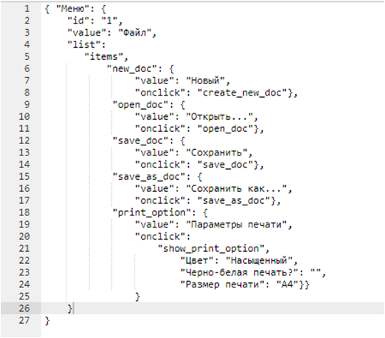 Строка 3 - Файл нужно взять в ковычки. Строка 5 - После "items" нужна запятая, двоеточие и фигурная скобка не нужны. Строка 14: После "save_doc" должна быть закрывающая скобка. Строка 15: После "save_as_doc" нужно поставить двоеточие, открывающую скобку и "value Строка 21 - После "show_print_option" нужна запятая, двоеточие и фигурная скобка не нужны. Строки 22, 23, 24 - После двоеточия нужен пробел. Строка 26 - Убрать фигурную скобку.
18. Что такое реляционная база данных? Чем она отличается от нереляционной?
Реляционные базы данных - данные ввиде набора таблиц и строк, связанных между собой специальными отношениями. В таблицах хранится информация об объектах, представленных в базе данных. В каждом столбце таблицы хранится определенный тип данных, в каждой ячейке значение атрибута. Реляционные базы данных используют язык структурированных запросов. Реляционные БД хранят структурированные данные, которые обычно представляют объекты реального мира. Например, это могут быть сведения о человеке, или о содержимом корзины для товаров в магазине, сгруппированные в таблицах, формат которых задан на этапе проектирования хранилища. Нереляционные БД устроены иначе. Нереляционные базы данных не структурированы, размещают информацию в коллекциях документов JSON, высокий уровень безопасности, большой объем данных, нет структурированных механизмов, обрабатывается больший трафик чем в реляционных базах. Для хранения используется не система из строк и столбцов, а применяется модель, которая оптимизирована для хранения определённого типа содержимого. Например, данные могут храниться как простые пары "ключ — значение", документы JSON или граф, состоящий из ребер и вершин.
19. Напиши, какие виды JOIN бывают. В чем особенность каждого?
LEFT OUTER JOIN (возвращаются все строки левой таблицы. Они дополняются данными правой таблицы) RIGHT OUTER JOIN (возвращаются все строки правой таблицы. Дополняются данными левой таблицы) FULL OUTER JOIN (возвращаются строки и левой, и правой таблиц, объединяются в одну строку)"
Исходные данные для заданий ниже Ты тестируешь сервис, который доставляет еду за 30 минут. Пока это маленький стартап, поэтому ты работаешь всего с четырьмя таблицами: Orders — все доставленные заказы; ORDERS_ID — ID заказов, int; USER_ID — ID пользователей, int; EMPLOYEE_ID — ID сотрудников, int; DELIVERY_TIME — время доставки в минутах, int; ITEMS — список товаров, char; Users — пользователи; USER_ID — ID пользователей, int; FULL_NAME — полное ФИО пользователя, char; PHONE — номер телефона пользователя, char; ADDRESS — адрес пользователя, char; Employees — работники; EMPLOYEE_ID — ID сотрудника, int; FIRST_NAME —имя сотрудника, char; LAST_NAME — фамилия сотрудника, char; PHONE — телефон сотрудника, char; JOB_ID — ID специализации, int; Jobs — типы работ в сервисе JOB_ID — ID специализации, int; JOB_TYPE — тип специализации, char; HOURS — число рабочих часов в неделю, int; SALARY — зарплата сотрудника с данной специализацией в рублях, int;

Ссылка на иллюстрацию:
https://code.s3.yandex.net/qa/schemes/diploma-33.png

20. В службу поддержки пришло много жалоб: заказы, в которых есть гречка, доставляют почти час, хотя сервис обещает успеть в 30 минут. Проверь, действительно ли курьеры опаздывают. Выбери все заказы, где есть хотя бы один товар - «гречка» и время доставки свыше 30 минут. В результирующей таблице должны быть ID заказов и ID курьеров. В ответе приложи SQL-запрос.
SELECT ORDERS_ID, EMPLOYEE_ID FROM Orders WHERE DELIVERY_TIME>30 and ITEMS like '%греч%'
21. Менеджер предложил добавить новую функциональность в продукт: мониторинг, который показывает самых активных клиентов за всё время работы компании. Проверь, что список пользователей корректно выводится на экран. На этом этапе разработки достаточно проверить только ID клиентов. Выбери пять самых активных клиентов по количеству заказов. В результирующую таблицу выведи ID каждого пользователя и число заказов. Отсортируй данные по убыванию числа заказов, выбери пять самых активных клиентов. В ответе приложи SQL-запрос.
"SELECT USER_ID,count(*) FROM Orders GROUP BY USER_ID ORDER BY Count(*) desc LIMIT 5"
22. Из бухгалтерии пришёл баг-репорт: зарплаты сотрудников рассчитываются некорректно. Оказалось, что почти все ошибки в расчётах — в расчётных листах менеджеров. Выведи список ID всех сотрудников, у которых в специализации содержится «менеджер», с зарплатой больше 70 000 рублей. В ответе приложи SQL-запрос.
"SELECT Employees.Employee_id AS Employee_id FROM Employees INNER JOIN Jobs ON Jobs.Job_id = Employees.Job_id WHERE JOB_TYPE LIKE '%менеджер%' AND SALARY > 70000"
23. Изучи три ситуации и ответь на вопрос: стоит ли писать автотесты в этом случае? Аргументируй свой ответ. 1) Проект существует давно, у него написано много ручных тестов. 2) Проект временный: продлится всего несколько месяцев. 3) Проект нестабилен: в функциональность часто вносят изменения.
1. Если проект существует давно можно автоматизировать ту часть, которая войдет в регулярное тестирование критического функционала. Тем самым поможно сократить время на тестирование. Если проект растет и количество тестов тоже, то стоит подумать об автоматизации, т.к. на ручное тестирование уходит много времени, присутствует человеческий фактор не заметить ошибки. 2. Думаю для временного проекта писать автотесты не имеет смысла, дешевле выйдет провести ручное тестирование. Т.к. на написание кода нужно время и финансовые ресурсы и время чтобы автотесты окупились. 3. Если проект не стабилен, думаю, не стоит применять автотесты. т.к. незначительные изменения приведут к переписыванию теста, а это время и деньги.

Задание 2 артефакты
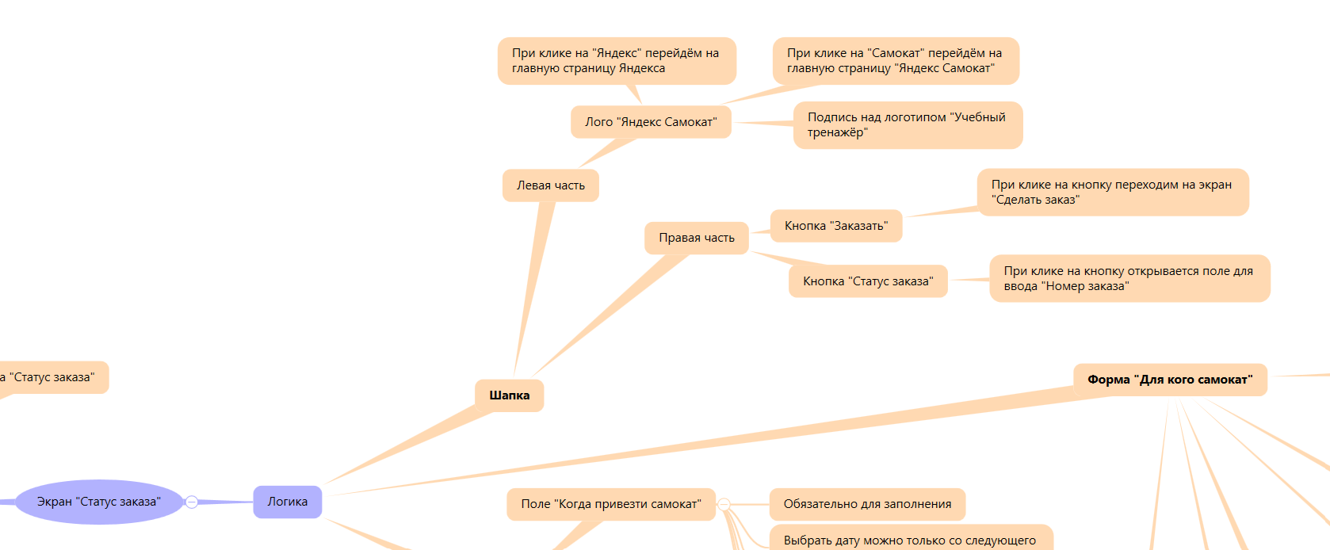
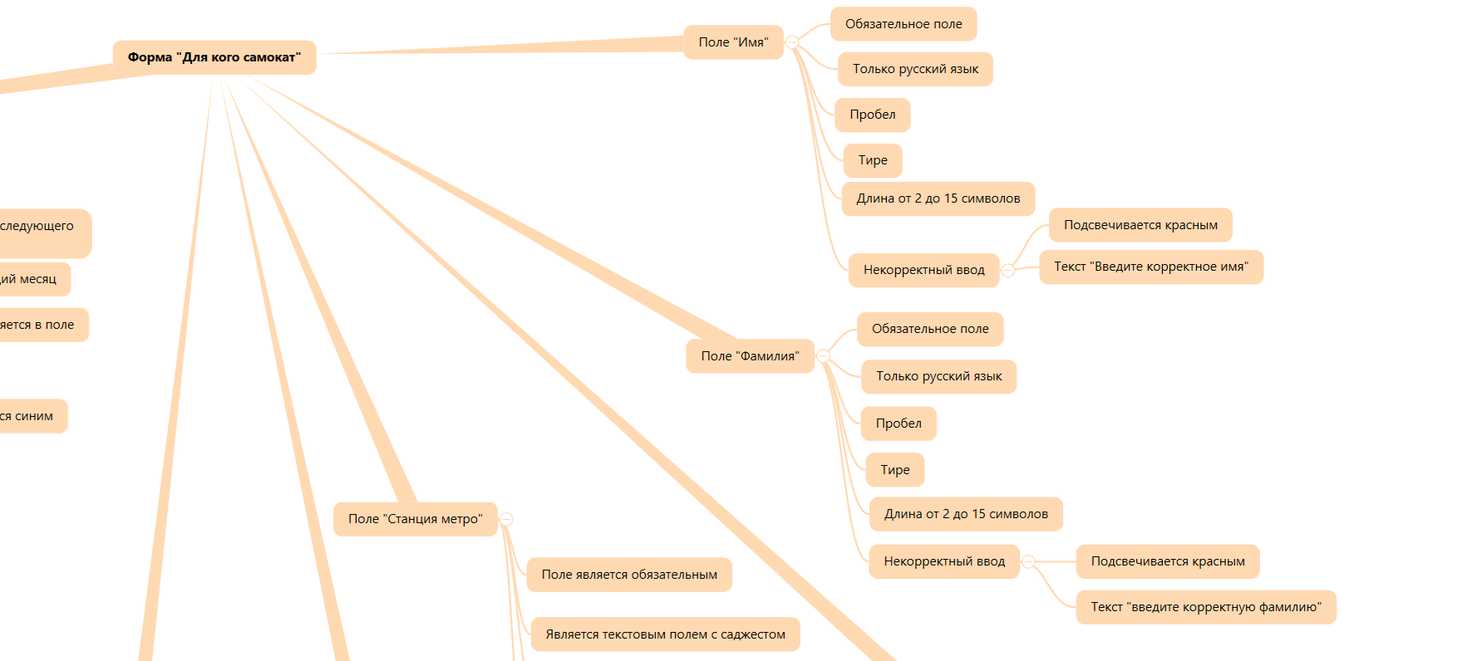
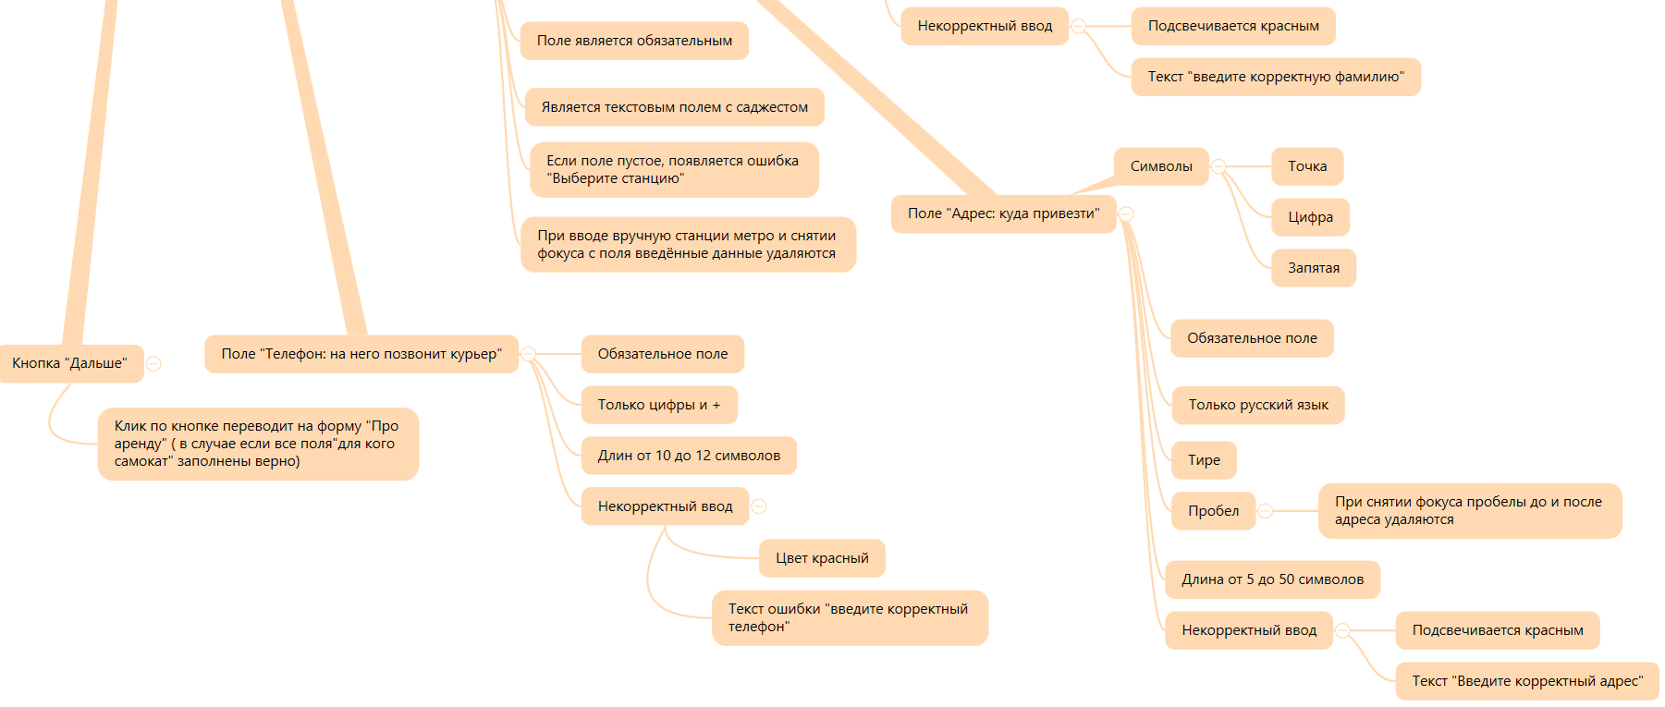
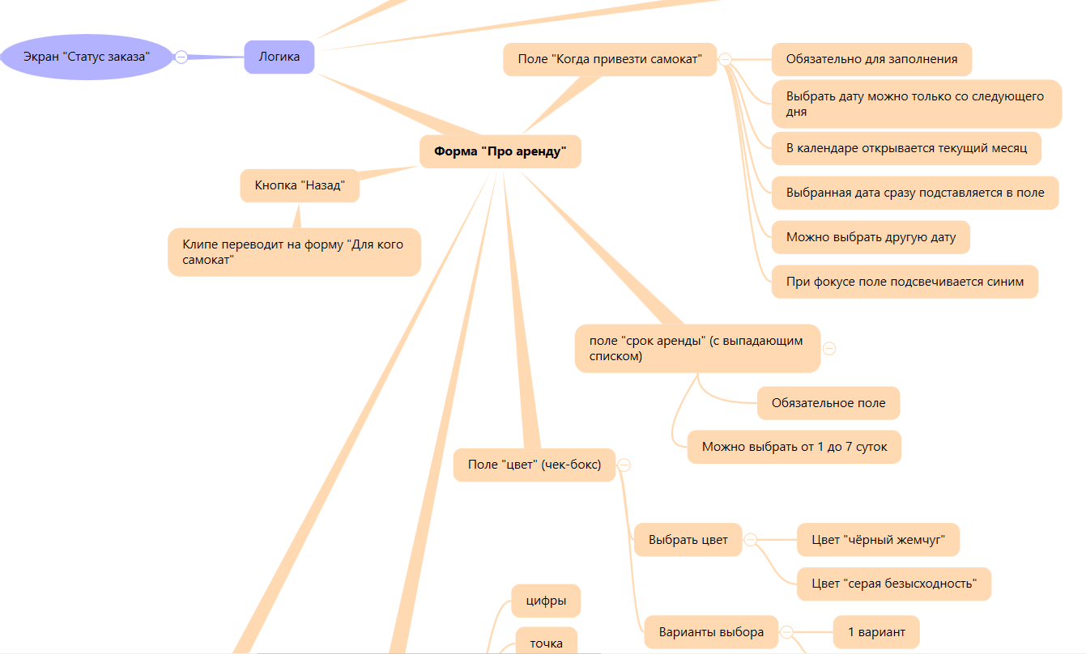
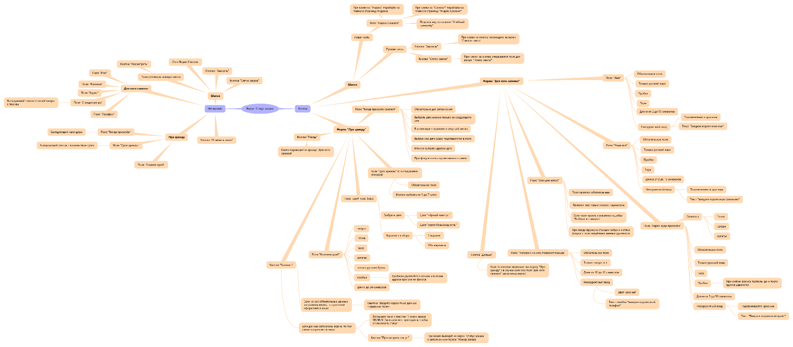
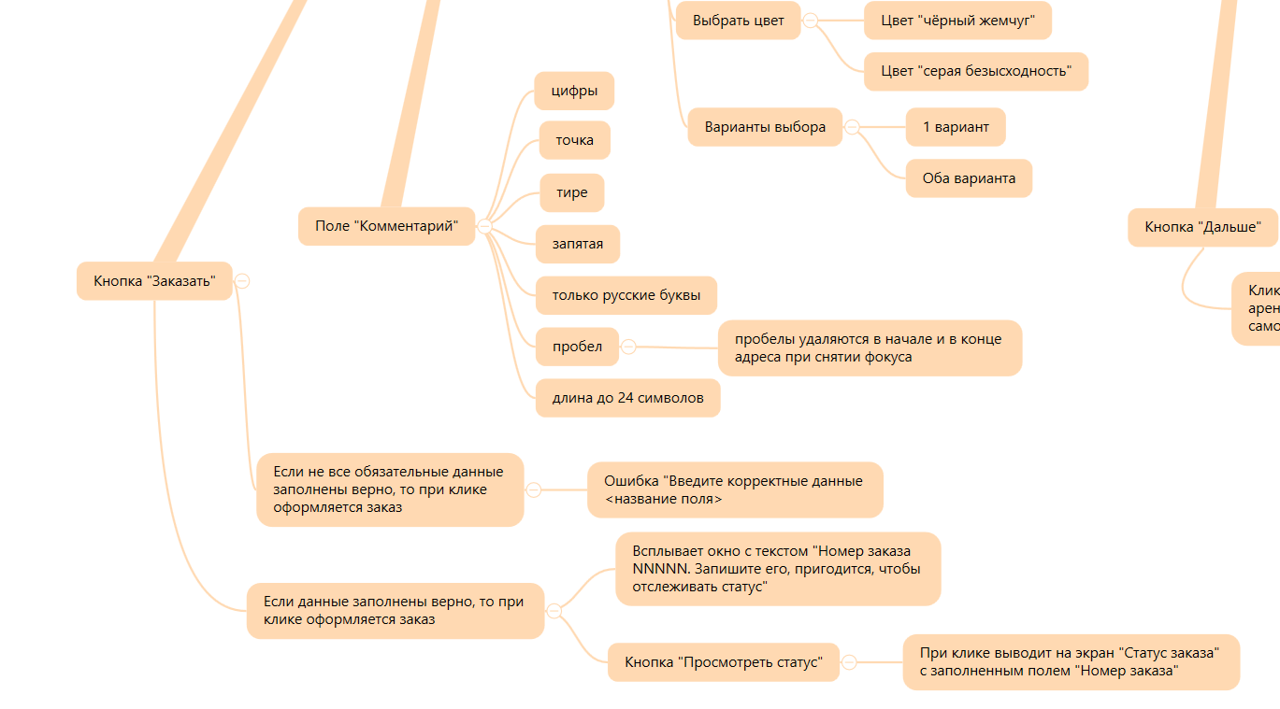
Скриншоты
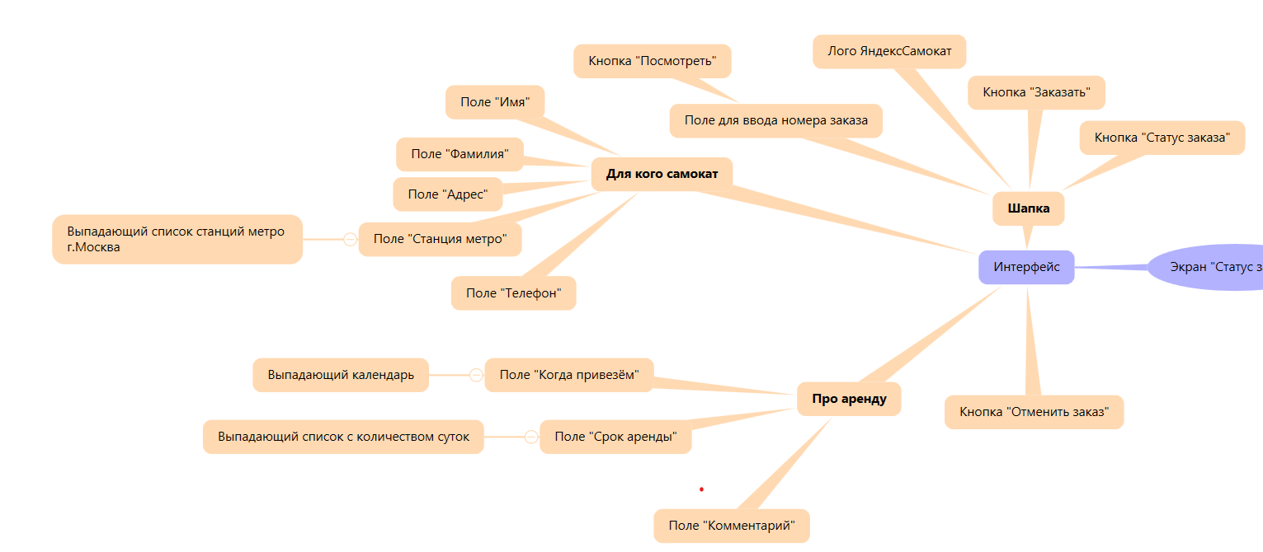
mindmap

